Feuil1
Appel | Activité | Nom/Prénom | Société / Nom du bateau | Email | Site internet, page FB | Tél 1 | Tél 2 | Nb de passagers | Trinité | Robert | François | Vauclin | Formation | En règle (DM) | Commentaires
Mathilde | LOCATION BATEAUX | Maëlle MUCRET (Gérante) | A l'abordage | ohe@a-labordage.com | https://a-labordage.com | 06 96 22 71 72 |  |  |  | 1 |  |  |  |  | photo d'IC dans sa com - https://www.facebook.com/alabordage972/photos/a.710504199282125/708596806139531/?type=3&theater
Katherine | LOCATION BATEAUX ET JET-SKI | Jean Marc ou Agnes | ATLANTIC JET WAKE | atlanticjetwake@gmail.fr atlanticjetwake@hotmail.fr | http://atlanticjetwake.web.ool.fr | 06 96 92 89 54 |  |  | 1
Katherine | EXCURSIONS EN MER | Alain MONGIN | As de cœur |  |  | 06 96 22 15 80 |  |  |  |  | 1
Katherine | EXCURSIONS EN MER | Hervé + Henri BULET | Bateaux Aigle royal / Le Chacal | aigleroyal97231@gmail.com henry.bulet6@outlook.fr | https://aigleroyal-martinique.fr/ | 06 96 80 18 91 | 06 96 95 94 41 | 12+6 |  | 1 |  |  | 26/09/2018 10/03/2020
NON | LOCATION BATEAUX | Philippe CORDINIER | AMBIANCE YACHTING MARTINIQUE/CAP BLEU HORIZON | capbleuhorizon@hotmail.fr |  | 06 96 93 99 68 |  |  |  | 1 |  |  |  |  | https://www.routard.com/forum_message/2888379/ambiance_yachting_martinique.htm
Mathilde | EXCURSIONS EN MER | Matt excursion nautique | Bateau Angel of the sea | mattexcursionsnautiques@gmail.com | https://www.facebook.com/MattExcursions-Nautiques-311502715870720/ https://mattexcursionsnautiques.business.site/ | 06 96 92 94 91 |  |  |  | 1
Katherine | EXCURSIONS EN MER | SUIVANT Xavier | Aquaxs | aquaxs@hotmail.com contact@aquaxs.com | https://www.aquaxs.com/ | 06 96 06 89 11 |  | 6 |  | 1 |  |  | 2020-03-10
Mathilde | EXCURSIONS EN MER | Romule CALIXTE | Ballade en eau turquoise avec Romule | calixteromule@aol.com | https://www.capitaine-romule.fr/ | 06 96 23 28 49 |  |  |  |  | 1
Katherine | EXCURSIONS EN MER | Olivier Brocard | Bateau Bonbagaye | bonbagayscuba@gmail.com | https://www.bonbagay-activitesmartinique.com/ | 06 96 04 30 38 |  | 10 | 1 |  |  |  | 2020-03-10
Katherine | EXCURSIONS EN MER | Georgie VOUIMBA | Bateaux Brave Heart / Qu'est-ce tu dit ? | georgie.qtd@gmail.com |  | 06 96 01 96 50 |  | 12 |  |  | 1 |  | 2018-09-26
Mathilde | LOCATION BATEAUX | Sylvain REINACH (gérant) | CAP ANTILLES | sr@capantilles.fr | http://www.capantilles.fr/ | 06 96 10 61 07 | 05 96 39 33 33 |  |  | 1
Mathilde | EXCURSIONS EN MER | Capitaine Gilles | Capitaine Gilles / yole LHEAVENN | martiniquexcursionenmer@gmail.com | https://martinique-excursion-en-mer-l.business.site/ https://www.facebook.com/Capitaine-Gilles-Excursion-Martinique-1784323208538366/ | 0696 80 86 00 | 0696 44 08 59 |  |  |  | 1
Mathilde | EXCURSIONS EN MER | Captain MANOU | Captain MANOU excursion nautique / Bateau Perle des océans | baurem@gmail.com | https://www.facebook.com/Capitaine-manou-excursions-nautiques-319153591913567/ | 0696 37 63 96 |  |  |  |  | 1
Katherine | EXCURSIONS EN MER | Captain RORO | Captain RORO | captainroro@outlook.fr | https://www.captain-roro.fr/ https://www.facebook.com/Captainroro-230639667271162/ | 06 96 97 42 74 |  |  |  |  | 1
Mathilde | EXCURSIONS EN MER | Captain Tho | Captain Tho | captaintho@gmail.com | https://www.facebook.com/captaintho/ | 06 96 04 78 70 |  |  |  |  | 1
Mathilde | EXCURSIONS EN MER | Jonathan CARPIN | Capt'ain Titi ballade en mer (basé à anse bonneville) / bateau Sea rider | jonathancarpin972@gmail.com | http://www.balade-en-mer-martinique.com/ | 06 96 98 60 00 | 06 96 39 61 39 |  |  | 1
Mathilde | EXCURSIONS EN MER | Pipo METHELIE | Caraibe evasion (Groupe JULIANS VOYAGES et SERVICES) / bateau Arc en ciel | catherine@groupejulians.com | https://www.facebook.com/bateauarcenciel/ | 06 96 33 63 36 | 06 96 91 15 20 |  |  |  | 1
Mathilde | EXCURSIONS EN MER | Jean-Daniel GRUETTE (Gérant), Romain (Skipper) | Catamaran BWA DRéSé | tracekreol@gmail.com | https://www.bwadrese.com/ | 06 96 26 26 46 | 06 96 01 96 50 |  |  | 1
NON | LOCATION Planche à voile, hobbie cat | Bruno LECOMTE | Club Nautique Wind Force (Félix MERINE) | clubnautiquewindforce@gmail.com |  | 06 96 22 10 42 | 05 96 65 59 70 |  |  | 1
Katherine | EXCURSIONS EN MER | Hervé JACQUENS (Gérant) Isaac et Brice (Skipper) | Cote au vent / Bateaux Hippocampe et le Naanouck | contact@coteauvent.fr | www.coteauvent.fr www.labaignoiredejosephine.fr | 06 96 39 52 21 | 06 96 11 75 95 |  |  |  | 1
Katherine | EXCURSIONS EN MER | André JEAN-GILLES dit Dédé | Vaulcin découverte / Bateau Alpha Omega II | vauclindecouverte@gmail.com | http://vauclindecouverte.fr/ | 06 96 30 90 00 |  |  |  |  |  | 1
NON | EXCURSIONS EN MER | Délice NOUEL (Skipper) | Dénébola les plaisirs nautique | contact@croisieres-denebola.com | https://www.croisieres-denebola.com/ | 06 96 17 07 00 | 05 96 38 00 98 | 9 |  | 1 |  |  | 26/09/2018 10/03/2020
Mathilde | EXCURSIONS EN MER | Eddy Hierso (Skipper) | Captain Didico / Catamaran DyNaMo | contact@captaindidico.com | https://www.captaindidico.com/ | 06 96 92 17 41 |  |  |  | 1
Katherine | EXCURSIONS EN MER | Eddy ELIAZORD | Eden sea evasion | eliazeddy@hotmail.com |  | 06 96 40 78 06 |  | 10 |  | 1 |  |  | 2018-09-26
Katherine | EXCURSIONS EN MER | Nathalie ONE - Nathou | Capitaine indépendant pour l'Aigle Royal et Bonbagaye | nath.one7@gmail.com |  | 06 96 39 64 04 |  |  |  | 1 |  |  | 26/09/2018 10/03/2020
Mathilde | EXCURSIONS EN MER | Thierry SEGRETIER | Grain de Sable Excursions | contact@grain2sable. Net | https://www.facebook.com/balladecreole/ | 06 96 88 87 64 |  |  |  |  | 1
Mathilde | LOCATION KAYAKS | Henri-Louis ROSSEL | Ile aux Kayaks | ilokayak@wanadoo.fr | https://ilokayak.pagesperso-orange.fr/contact.html | 06 96 29 08 90 |  |  |  | 1
Katherine | EXCURSIONS EN MER | Maryetka JAFFRY (Capitaine) | Jaim | excursions@jaim.fr | https://www.tripadvisor.fr/Attraction_Review-g1202631-d7786427-Reviews-Jaim-Le_Robert_Arrondissement_of_La_Trinite_Martinique.html | 06 96 98 70 28 |  | 10 |  | 1 |  |  | 2018-09-26
Mathilde | EXCURSIONS EN MER | JP et Katy | JP Excursions / Yole FIREFOX | jp972excursions@gmail.com |  | 06 96 00 88 34
NON | MARINA | Jonathan HAYOT (Gérant) | Marina JENNIFER EVASION | jennifer.evasion@wanadoo.fr |  |  | 05 96 65 38 74 |  |  | 1
NON | LOCATION KAYAKS | Luc BELHUMEUR | Kayak Nature et rando | kayaknaturerando@orange.fr | http://www.kayaknaturerando.com/ | 06 96 16 43 17 | 05 96 65 77 86 | 20 |  | 1 |  |  | 26/09/2018 10/03/2020
NON | EXCURSIONS EN MER | Danièle EGREMONTE | LA BELLE KREOLE & VEDETTE PIPO | contact@baignoiredejosephine.com | http://www.baignoiredejosephine.com | 06 96 29 93 13 |  |  |  |  | 1
Katherine | EXCURSIONS EN MER | Captain Rio CARPIN | Oceantour / Bateau Lambi | riocarpin@gmail.com |  | 06 96 33 30 37 | 06 31 18 85 77 | 10 | 1 |  |  |  | 2018-09-26
Katherine | EXCURSIONS EN MER | Sébastien COLOMBIER | Bateau La Colombe Ballade en Mer | lacolombe972.sc@gmail.com | https://bateaumartinique.com https://www.facebook.com/Bateau-La-Colombe-Ballade-en-Mer-331756880641529/ | 06 96 18 36 66 |  | 8 | 1 |  |  |  | 2020-03-10
Katherine | LOCATION SAISONNIERE, LOCATION DE VOITURE, EXCURSIONS EN MER | Patrick LEGROS/Loic LEGROS | L'AZUR EVASION (Catamaran ou yole) | legros.pat@hotmail.com | https://www.facebook.com/pg/legrospat972/about/?ref=page_internal | 06 96 45 14 23 | 06 96 74 53 19 |  |  | 1
Katherine | EXCURSIONS EN MER | Loïc LEGROS (+ 2ème skipper Sylvain) | Mabouya cata | mabouya.cata@hotmail.com | http://mabouyacata.com/ | 06 96 74 53 19 |  | 18 |  | 1 |  |  | 2020-03-10
Mathilde | EXCURSIONS EN MER | ? (marin-pêcheur) | LE NERIDJA |  | référencé sur le site de la ville du Robert | 06 96 84 70 23 |  |  |  | 1
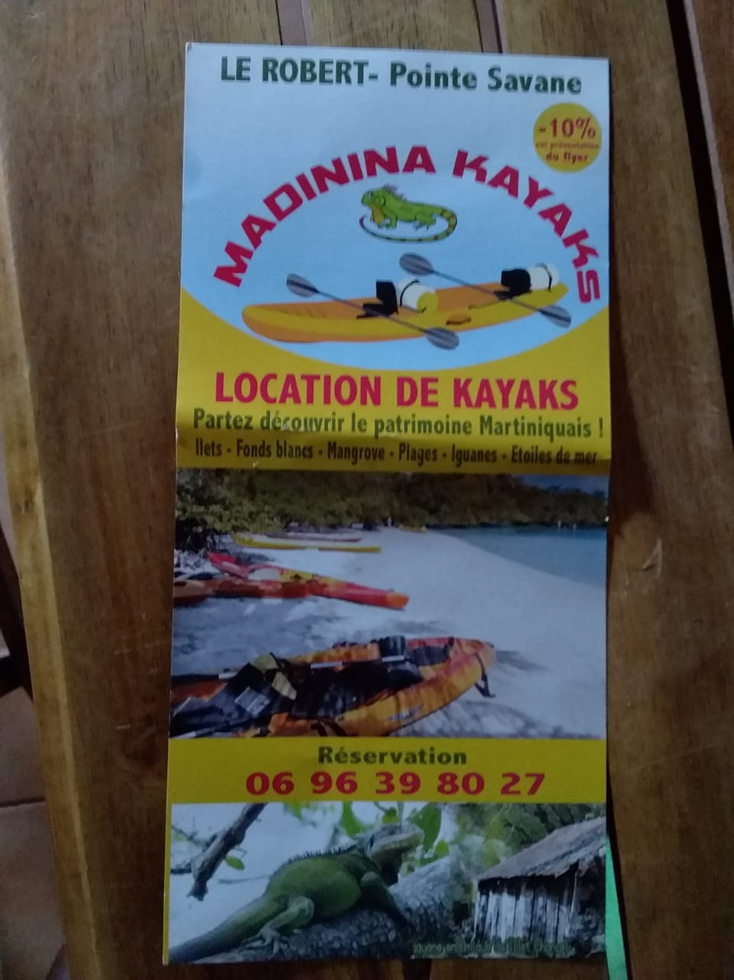
Katherine | EXCURSIONS EN MER | Patron : José CLOQUEL, plusieurs Skipper : Stéphane SCHMITT (06 96 90 90 36) Auriane JACOBIERE (auriane.jacobiere@yahoo.fr) David LEDOUX ( 06 96 95 94 41, davidledoux20@gmail.com) Erwan DIELAINE (06 96 19 48 88, erwandielaine@gmail.com) Morgane DELPY (06 96 74 13 05, moowsailing@gmail.com) Régis CARON (regis.caron013@gmail.com) Benoit MARSAIS (benmarsais@gmail.com) Benjamin FRANCHE (benjamin.franche@yahoo.fr) Pauline RUBECK (pauline.rubeck@hotmail.fr) Ismaël MERAN (yhn972@gmail.com) | Société Entre Isles et Nous - Les Ballades de Delphis (3 catamarans - Delphis/Elphis/BALAOU IV) | catadelphis@wanadoo.fr contact@catadelphis.com | http://www.catamaran-martinique.com/ https://www.facebook.com/catadelphis/ | 06 96 90 90 36 |  | 3*27 |  |  | 3 |  | 2018-09-26 |  | photo d'IC dans sa com cf. https://www.facebook.com/catadelphis/photos/a.134662574194/10154355608669195/?type=3&theater
NON | EXCURSIONS EN MER | Albert MONGIN dit "le roi mongin" | LES FONDS BLANCS SARL NOUVELLE VAGUE | albert.mongin@wanadoo.fr | http://www.leroimongin.com/ | 06 96 35 03 52 |  |  |  |  | 1
Mathilde | LOCATION KAYAKS | Nathalie ABBES (Gérante) | Les kayaks du robert |  |  | 06 96 27 08 68 | 05 96 65 33 89 |  |  | 1
Katherine | EXCURSIONS EN MER | Patrick LUPON (marin-pêcheur) |  | patrick.lupon@gmail.com | https://www.facebook.com/patricklupon972 | 06 96 31 29 61 |  |  |  |  | 1
Mathilde | LOCATION KAYAKS | Eric GOUJET (Gérant) | SAS LES GOUJES - Madinina kayak | madininakayaks@orange.fr | https://www.kayak-martinique.com/ | 06 96 36 80 27 |  |  |  | 1 |  |  |  |  | dessin d'IC dans sa com cf. photo flyers
Katherine | LOCATION SAISONNIERE, EXCURSIONS EN MER | Ker PRUDENT (Gérant), Dany PRUDENT (skipper) | Makaré lagoon Club (Vauclin) – Bateau Sea eagle | contact@makarelagoonclub.com | https://www.makarelagoonclub.com/ | 06 96 91 91 61 | 06 96 39 59 59 | 12 |  |  |  | 1 | 2018-09-26
Katherine | EXCURSIONS EN MER | Patrick FIBLEUIL dit Mamadou | MAMADOU Balade | mamadoucompagnie@gmail.com |  | 06 96 27 33 33 |  | 6 |  |  | 1 |  | 2018-09-26
NON | LOCATION BATEAUX (sans permis) | Patrick HARDY (Gérant) | Mer-Sea | captain@mer-sea.fr | https://www.mer-sea.fr/ | 06 96 23 80 29 |  |  |  |  | 1
Mathilde | LOCATION KAYAKS | Jean-Michel | Océan-Kayak |  |  | 06 96 28 97 51 | 05 96 65 69 59 |  |  | 1
Katherine | EXCURSIONS EN MER | Olivier Charpentier-Tity | Oliv Express | ocharpentiertity@gmail.com | https://www.oliv-express.com/ https://www.facebook.com/olivexpress/ | 06 96 38 42 18 |  |  |  |  | 1 |  |  |  | photo d'IC dans sa com cf. https://www.facebook.com/olivexpress/photos/a.1571834269611381/2163681747093294/?type=3&theater
Katherine | EXCURSIONS EN MER | Axel MONLOUIS | One piece - Mer et nature excursion | axelmonlouis@gmail.com captainaxel@excursionmermartinique.com | https://excursionmermartinique.com/ | 06 96 00 25 20 |  |  |  |  | 1 |  |  |  | Pratique le nourrissage
Mathilde | LOCATION Planche à voile, sunfish, pédalo, hobbie cat |  | Point rouge evasion | kmonthieux@orange.fr |  | 06 96 29 12 11 | 05 96 52 98 25 |  |  | 1
Katherine | EXCURSIONS EN MER | Gérald CAGNET | Privileg'g / Prestig'g | cagnet.gerald@hotmail.fr | https://www.fondsblancs-martinique.com/ | 0696 00 47 00 |  |  |  |  | 1
Katherine | EXCURSIONS EN MER | Jean Marc LEGELLE dit Titi (marin-pêcheur) | Psaume |  |  | 06 96 83 53 61 |  |  |  |  | 1
Katherine | EXCURSIONS EN MER | Jean-Marc CLAUDE | Ballade du soleil / Bateau TJENBE RED | rafale97240@gmail.com |  | 0696 30 04 49 | 06 96 07 07 79 |  |  |  | 1
NON | EXCURSIONS EN MER | Louis-Pierre BOURDAIS (Skipper) | SKIPPER ANTILLES CHARTER | skipperantillescharter@gmail.com | http://www.skipper-antilles.com/ | 06 96 17 77 99 06 96 98 31 66 | 0596 58 00 48
Mathilde | EXCURSIONS EN MER | Marc ou Marco | Sunisland | contact@sunisland.fr | https://www.sunisland.fr/ | 06 96 45 42 42 |  |  |  | 1 |  |  |  |  | photo d'IC dans sa com cf. https://www.sunisland.fr/
Mathilde | EXCURSIONS EN MER | Emile AGOT | FERME AQUACOLE DU SABLE BLANC / Théa excursion / Bateau Théa | helene.arsaye@orange.fr | https://www.thea-excursion.com | 06 96 07 69 19 | 09 74 56 77 21
NON | LOCATION BATEAUX (sans permis) | Claire FABRE et Bruce VANDELLOS | TI CANOTS | claire.fabre@ticanots.com | www.ticanots.com | 06 96 01 26 93 |  | 4*6 |  | 1 |  |  | 2018-09-26
Katherine | EXCURSIONS EN MER | Daniel GAUDIN DE VIREMONT dit Dany (marin-pêcheur) | Tip Top |  |  | 06 96 21 42 34 |  | 8 | 1 |  |  |  | 2018-09-26
Mathilde | EXCURSIONS EN MER | Jean-Michel TROUVILLE | TJM EXCURSIONS | touvillejeanmichel@gmail.com |  | 06 96 00 55 44 |  |  |  |  | 1
Mathilde | LOCATION BATEAUX, EXCURSIONS EN MER | David COROLLER (Gérant et Skipper) | TURQUOISE EVASION MARTINIQUE / Bateaux MOUSTIK, MADEO, EQUINOXE | turquoise.evasion@hotmail.fr | https://www.turquoiseevasionmartinique.com/ | 06 96 80 43 64 | 05 96 51 64 61 |  |  | 1
Katherine | EXCURSIONS EN MER | Christian BOTIVEAU (Skipper) | Catamaran Hispania et Yole Ty-Domino | tydomino@gmail.com c.botiveau@gmail.com | http://www.ty-domino.fr/skipper.htm | 06 69 22 44 29 |  | 17 |  | 2 |  |  | 2018-09-26
Katherine | EXCURSIONS EN MER | Laurent URSULET | ? | laurent.ursulet@wanadoo.fr |  | 06 96 45 47 46 | 05 96 65 47 25 | 10 |  | 1 |  |  | 2018-09-26
Katherine | EXCURSIONS EN MER | Patricia HUYGUES-DESPOINTES (marin-pêcheur) | Yole Watalibi | watalibi@yahoo.fr | http://www.imagesud.com/excursion-martinique.htm | 06 96 97 95 88 |  |  |  |  | 1
Katherine | EXCURSIONS EN MER | Gilles LEGUILLOU (marin-pêcheur) | Yole VAGABOND |  |  | 06 96 00 39 89 |  | 6 |  |  | 1 |  | 2020-03-10
Katherine | EXCURSIONS EN MER | Pierre-Charles CRATER (marin-pêcheur) | Yole YOKA |  |  | 06 96 24 54 16 |  |  |  |  | 1
Katherine | EXCURSIONS EN MER | Jean Louis FRANCOIS-CHRISTOPHE (marin-pêcheur) | Yole SARSHALOM |  |  | 06 96 31 88 17 |  |  |  |  | 1
Katherine | EXCURSIONS EN MER | Marc-André CONSTABLE (marin-pêcheur) | Yole Mousseline | constable.ma@gmail.com |  | 06 96 81 77 64 |  | 6 |  | 1 |  |  | 2020-03-10
Mathilde | EXCURSIONS EN MER | Georges ALEXANDRINE (marin-pêcheur) | Yole Dodoche | georges.alexandrine@gmail.com |  | 06 96 41 57 01 |  | 10 |  | 1
Mathilde | EXCURSIONS EN MER | Hervé LOUIS-THERESE (marin-pêcheur) ? | Yole Le phénix |  |  | 06 96 40 78 06 |  |  |  | 1
Katherine | EXCURSIONS EN MER | Gérard BARRU (marin-pêcheur) |  | surlocean@live.fr |  | 06 96 50 69 78 |  | 6 |  |  |  | 1 | 2018-09-26
Katherine | LOCATION BATEAUX | Alex DUCLOS | HOPSO Location | hopsolocation@live.fr | https://hopso-location-location-bateau-martinique.business.site/ | 06 96 29 60 96 |  |  |  |  | 1
 |  | TOTAL |  |  |  |  |  |  | 1 | 33 | 29 | 3 | 22 |  | 70

